oj7612
견 적 서

바디텍메드 |  | 귀하
전화 :
팩스 :
담당 :

아래와 같이 견적합니다.

견 적 합 계 : | ₩390,000
견 적 일 자 : | 2016-10-18
결 재 조 건 :

품 명 | 규 격 | 수 량 | 단 가 | 금 액 | 세 액 | 합 계 액
 |  |  |  | - | - | -
잉크젯복합기 | HP officejet 7612 | 1 | 354,545 | 354,545 | 35,455 | 390,000
 |  |  |  | - | - | -
 | A3 잉크젯복합기
 | 인쇄,팩스,스캔,복사 기능
 | 인쇄속도:컬러29ppm/흑백33ppm
 | 스캔해상도 1200dpi
 | 유.무선네트워크,양면인쇄 기능

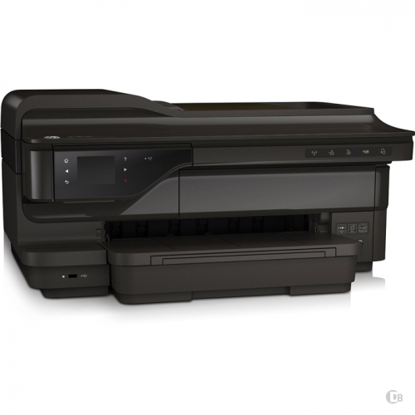

* 결제계좌 : 신한 110-138-600484 씨-넷 |  |  | 합 계 | 354,545 | 35,455 | 390,000
* 견적담당 : | 오세응(033-264-3200)
* REMARK

